Worksheet
БРЕНД | Категорія | Тип інструменту | Артикул | Назва та опис | Зображення | Характеристики | РРЦ, грн з ПДВ на 01.08.2026р.
Fachowiec | Інші з'єднувачі |  | WR12 | Двійник T 12mm для пневмосистем Fachowiec WR12 Розмір: 12 мм | 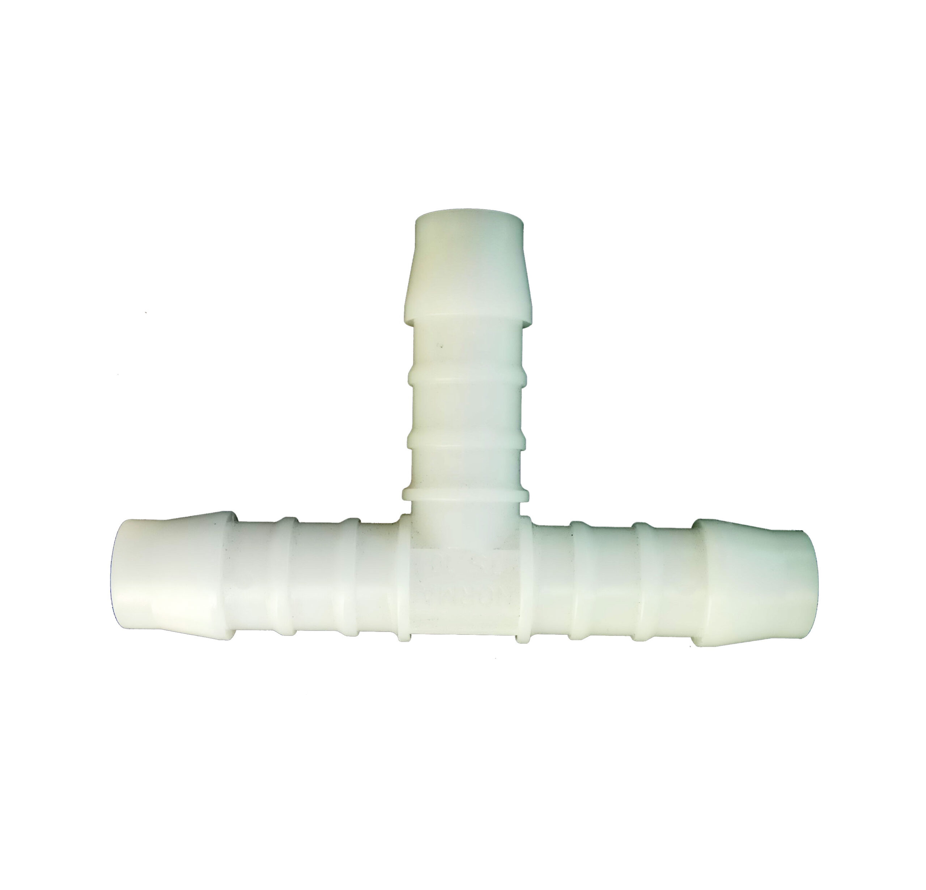 | Вид двійника: T; Зʼєднувальний елемент: Двійник; Розмір, мм: 12; | 180
Fachowiec | Інші з'єднувачі |  | 4106 | Муфта х-подібна 4&#215;3/8 w Fachowiec Різьба (внутрішня): 3/8" | 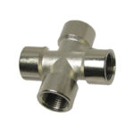 | Зʼєднувальний елемент: Хрестовина; Тип різьби: Внутрішня; Різьба, дюйми: 3.8; | 274
Fachowiec | Інші з'єднувачі |  | KOL.19 | Коліно 1/2 ww Fachowiec KOL.19 Різьба (внутрішня): 1/2" |  | Зʼєднувальний елемент: Коліно; Тип різьби: Внутрішня; Різьба, дюйми: 1.2; | 244
Fachowiec | Інші з'єднувачі |  | KOL.12 | Коліно 1/2 zz Fachowiec KOL.12 Різьба (зовнішня): 1/2" |  | Зʼєднувальний елемент: Коліно; Тип різьби: Зовнішня; Різьба, дюйми: 1.2; | 313
Fachowiec | Інші з'єднувачі |  | KOL.40 | Коліно 1/4 ww Fachowiec KOL.40 Різьба (внутрішня): 1/4" |  | Зʼєднувальний елемент: Коліно; Тип різьби: Внутрішня; Різьба, дюйми: 1.4; | 173
Fachowiec | Інші з'єднувачі |  | KOL.14 | Коліно 1/4 zz Fachowiec KOL.14 Різьба (зовнішня): 1/4" |  | Зʼєднувальний елемент: Коліно; Тип різьби: Зовнішня; Різьба, дюйми: 1.4; | 278
Fachowiec | Інші з'єднувачі |  | KOL.41 | Коліно 3/8 ww Fachowiec KOL.41 Різьба (внутрішня): 3/8" |  | Зʼєднувальний елемент: Коліно; Тип різьби: Внутрішня; Різьба, дюйми: 3.8; | 244
Fachowiec | Інші з'єднувачі |  | KOL.38 | Коліно 3/8 zz Fachowiec KOL.38 Різьба (зовнішня): 3/8" |  | Зʼєднувальний елемент: Коліно; Тип різьби: Зовнішня; Різьба, дюйми: 3.8; | 208
Fachowiec | Інші з'єднувачі |  | RO-5 | Трійник 4х1/2w для пневмосистем Fachowiec RO-5 Різьба (внутрішня): 4х1/2 "(куряча лапка) | 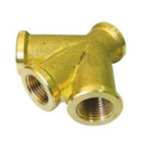 | Зʼєднувальний елемент: Трійник; Тип різьби: Внутрішня; Різьба, дюйми: 1.2; | 904
Fachowiec | Інші з'єднувачі |  | W 320 | Зʼєднувач пластиковий прямий 12 mm на хомут Fachowiec W 320 Розмір: 12 мм Матеріал: пластик | 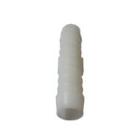 | Зʼєднувальний елемент: З'єднувач на хомут; Розмір, мм: 12; | 93
Fachowiec | Інші з'єднувачі |  | RO-4 | Трійник 4х3/8w для пневмосистем Fachowiec RO-4 Різьба (внутрішня): 4х3/8 "(куряча лапка) |  | Зʼєднувальний елемент: Трійник; Тип різьби: Внутрішня; Різьба, дюйми: 3.8; | 591
Fachowiec | Інші з'єднувачі |  | 15201310 | Швидкознімач + пружина 12х8,0mm Fachowiec Розмір: 12х8,0 мм |  | Зʼєднувальний елемент: Швидкознімач + пружина; Розмір, мм: 12х8; | 625
Fachowiec | Інші з'єднувачі |  | SE1-2SP | Швидкознімач + пружина 8х5mm Розмір: 8х5 мм |  | Зʼєднувальний елемент: Швидкознімач + пружина; Розмір, мм: 8х5; | 275
Fachowiec | Інші з'єднувачі |  | 15201290 | Швидкознімач + пружина 8х5mm Fachowiec Розмір: 8х5 мм |  | Зʼєднувальний елемент: Швидкознімач + пружина; Розмір, мм: 8х5; | 556
Fachowiec | Інші з'єднувачі |  | 15201330 | Штуцер + пружина 10х6,5mm Fachowiec Розмір: 10х6,5 мм |  | Зʼєднувальний елемент: Штуцер + пружина; Розмір, мм: 10х6.5; | 244
Fachowiec | Інші з'єднувачі |  | 15201340 | Штуцер + пружина 12х8mm Fachowiec Розмір: 12х8 мм |  | Зʼєднувальний елемент: Штуцер + пружина; Розмір, мм: 12х8; | 244
Fachowiec | Інші з'єднувачі |  | W 310 | Зʼєднувач пластиковий прямий 16 mm на хомут Fachowiec W 310 Розмір: 16 мм Матеріал: пластик |  | Зʼєднувальний елемент: З'єднувач на хомут; Розмір, мм: 16; | 172
Fachowiec | Інші з'єднувачі |  | W 317 | Зʼєднувач пластиковий прямий 10 mm на хомут Fachowiec W 317 Розмір: 10 мм Матеріал: пластик |  | Зʼєднувальний елемент: З'єднувач на хомут; Розмір, мм: 10; | 90
Fachowiec | Інші з'єднувачі |  | 834 | Двійник T 2&#215;1/2w-1&#215;1/2z для пневмосистем Fachowiec Різьба (внутрішня): 2x1/2" Різьба (зовнішня): 1x1/2" |  | Вид двійника: T; Зʼєднувальний елемент: Двійник; Тип різьби: Внутрішня, Зовнішня; Різьба, дюйми: 1.2; | 417
Fachowiec | Інші з'єднувачі |  | 45.1 | Двійник Y 3&#215;1/2w для пневмосистем Fachowiec Різьба (внутрішня): 3x1/2" | 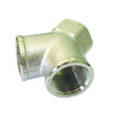 | Вид двійника: Y; Зʼєднувальний елемент: Двійник; Тип різьби: Внутрішня; Різьба, дюйми: 1.2; | 486
Fachowiec | Інші з'єднувачі |  | WRT6 | Двійник T 6mm для пневмосистем Fachowiec WRT6 Розмір: 6 мм |  | Вид двійника: T; Зʼєднувальний елемент: Двійник; Розмір, мм: 6; | 83
Fachowiec | Інші з'єднувачі |  | WRT8 | Двійник T 8mm для пневмосистем Fachowiec WRT8 Розмір: 8 мм |  | Вид двійника: T; Зʼєднувальний елемент: Двійник; Розмір, мм: 8; | 104
Fachowiec | Інші з'єднувачі |  | WRY10 | Двійник Y 10mm для пневмосистем Fachowiec WRY10 Розмір: 10 мм |  | Вид двійника: Y; Зʼєднувальний елемент: Двійник; Розмір, мм: 10; | 125
Fachowiec | Інші з'єднувачі |  | WRY12 | Двійник Y 12mm для пневмосистем Fachowiec WRY12 Розмір: 12 мм |  | Вид двійника: Y; Зʼєднувальний елемент: Двійник; Розмір, мм: 12; | 156
Fachowiec | Інші з'єднувачі |  | 5238 | Двійник Y 2&#215;1/2w 1&#215;1/2z для пневмосистем Fachowiec Різьба (внутрішня): 2x1/2"Різьба (зовнішня): 1x1/2" | 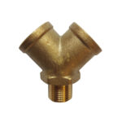 | Вид двійника: Y; Зʼєднувальний елемент: Двійник; Тип різьби: Внутрішня, Зовнішня; Різьба, дюйми: 1.2; | 434
Fachowiec | Інші з'єднувачі |  | 6436 | Двійник Y 2&#215;3/8w 1&#215;3/8z для пневмосистем Fachowiec Різьба (внутрішня): 2x3/8"Різьба (зовнішня): 1x3/8" |  | Вид двійника: Y; Зʼєднувальний елемент: Двійник; Тип різьби: Внутрішня, Зовнішня; Різьба, дюйми: 3.8; | 130
Fachowiec | Інші з'єднувачі |  | 45.12 | Двійник Y 3&#215;1/4w для пневмосистем Fachowiec Різьба (внутрішня): 3x1/4" |  | Вид двійника: Y; Зʼєднувальний елемент: Двійник; Тип різьби: Внутрішня; Різьба, дюйми: 1.4; | 381
Fachowiec | Інші з'єднувачі |  | WL.8 | Зʼєднувач металевий прямий 8 mm на хомут Fachowiec WL.8 Розмір: 8 мм Матеріал: метал | 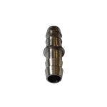 | Зʼєднувальний елемент: З'єднувач на хомут; Розмір, мм: 8; | 92
Fachowiec | Інші з'єднувачі |  | 45.11 | Двійник Y 3&#215;3/8w для пневмосистем Fachowiec Різьба (внутрішня): 3x3/8" |  | Вид двійника: Y; Зʼєднувальний елемент: Двійник; Тип різьби: Внутрішня; Різьба, дюйми: 3.8; | 347
Fachowiec | Інші з'єднувачі |  | WRY6 | Двійник Y 6mm для пневмосистем Fachowiec WRY6 Розмір: 6 мм |  | Вид двійника: Y; Зʼєднувальний елемент: Двійник; Розмір, мм: 6; | 92
Fachowiec | Інші з'єднувачі |  | WRY8 | Двійник Y 8mm для пневмосистем Fachowiec WRY8 Розмір: 8 мм |  | Вид двійника: Y; Зʼєднувальний елемент: Двійник; Розмір, мм: 8; | 112
Fachowiec | Інші з'єднувачі |  | WL.10 | Зʼєднувач металевий прямий 10 mm на хомут Fachowiec WL.10 Розмір: 10 мм Матеріал: метал |  | Зʼєднувальний елемент: З'єднувач на хомут; Розмір, мм: 10; | 101
Fachowiec | Інші з'єднувачі |  | WL.12 | Зʼєднувач металевий прямий 12 mm на хомут Fachowiec WL.12 Розмір: 12 мм Матеріал: метал |  | Зʼєднувальний елемент: З'єднувач на хомут; Розмір, мм: 12; | 121
Fachowiec | Інші з'єднувачі |  | WL.6 | Зʼєднувач металевий прямий 6 mm на хомут Fachowiec WL.6 Розмір: 6 мм Матеріал: метал |  | Зʼєднувальний елемент: З'єднувач на хомут; Розмір, мм: 6; | 72
Fachowiec | Інші з'єднувачі |  | 15201320 | Штуцер + пружина 8x5mm Fachowiec Розмір: 8x5 мм |  | Зʼєднувальний елемент: Штуцер + пружина; Розмір, мм: 8х5; | 208

